A1_Busca_Linear
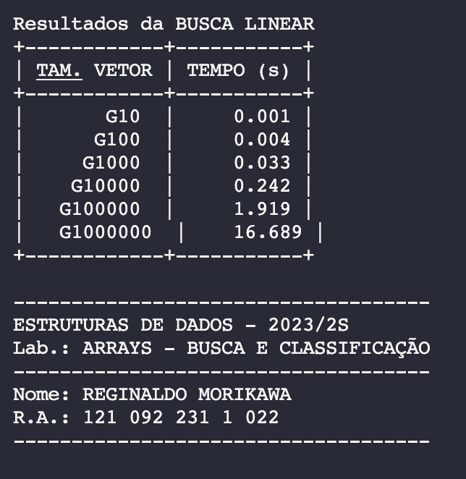
Busca Linear
Tamanho | Tempo (s)
10 | 0.001
100 | 0.004
1000 | 0.033
10000 | 0.242
100000 | 1.919
1000000 | 16.689

A2_Busca_Binária
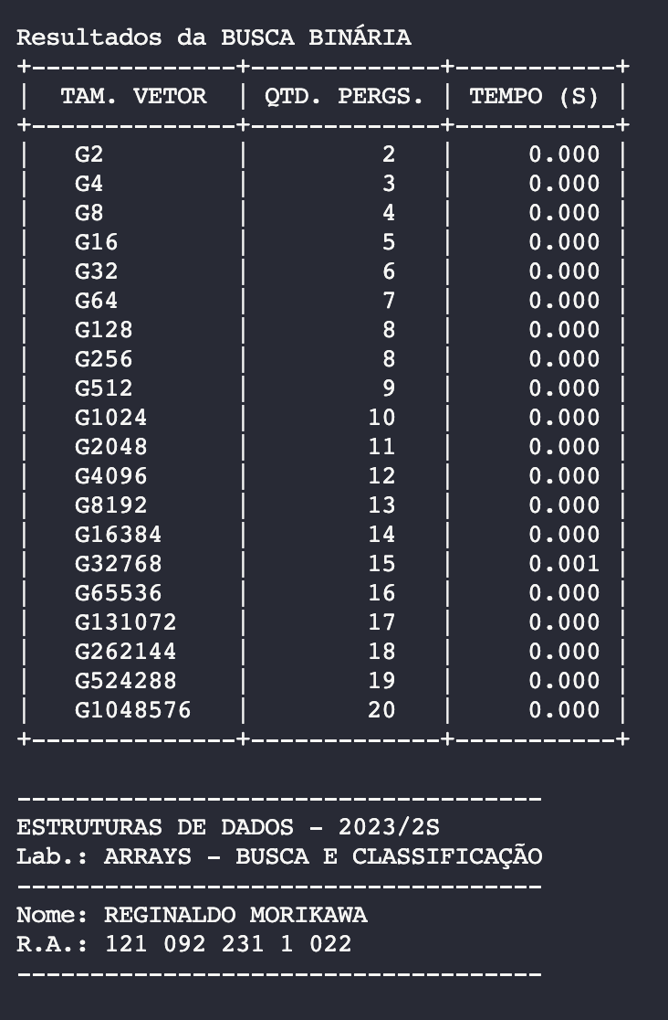
Desempenho da Busca Binária
Busca Binária
Tamanho do vetor | Qtd. perguntas
1 | 1
2 | 2
4 | 3
8 | 4
16 | 5
32 | 6
64 | 7
128 | 8
256 | 8
512 | 9
1024 | 10
2048 | 11
4096 | 12
8192 | 13
16384 | 14
32768 | 15
65536 | 16
131072 | 17
262144 | 18
524288 | 19
1048576 | 20

A3_Classificação
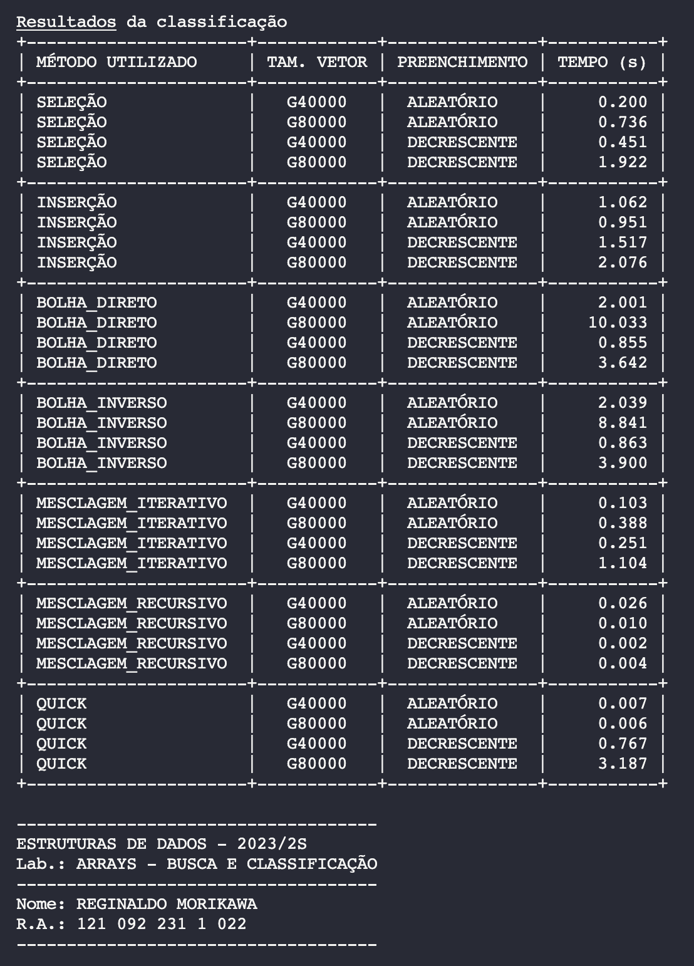
Método | Tam. Vetor | Preenchimento | Tempo(s) | Proporção
Seleção | 40000 | Aleatório | 0.200
Seleção | 80000 | Aleatório | 0.736 | 3.68
Seleção | 40000 | Decrescente | 0.451
Seleção | 80000 | Decrescente | 1.922 | 4.26
Inserção | 40000 | Aleatório | 1.062
Inserção | 80000 | Aleatório | 0.951 | 0.90
Inserção | 40000 | Decrescente | 1.517
Inserção | 80000 | Decrescente | 2.076 | 1.37
Bolha Dir | 40000 | Aleatório | 2.001
Bolha Dir | 80000 | Aleatório | 10.033 | 5.01
Bolha Dir | 40000 | Decrescente | 0.855
Bolha Dir | 80000 | Decrescente | 3.642 | 4.26
Bolha Inv | 40000 | Aleatório | 2.039
Bolha Inv | 80000 | Aleatório | 8.841 | 4.34
Bolha Inv | 40000 | Decrescente | 0.863
Bolha Inv | 80000 | Decrescente | 3.900 | 4.52
Mesclagem Ite | 40000 | Aleatório | 0.103
Mesclagem Ite | 80000 | Aleatório | 0.388 | 3.77
Mesclagem Ite | 40000 | Decrescente | 0.251
Mesclagem Ite | 80000 | Decrescente | 1.104 | 4.40
Mesclagem Rec | 40000 | Aleatório | 0.026
Mesclagem Rec | 80000 | Aleatório | 0.010 | 0.38
Mesclagem Rec | 40000 | Decrescente | 0.002
Mesclagem Rec | 80000 | Decrescente | 0.004 | 2.00
Quick Rec | 40000 | Aleatório | 0.007
Quick Rec | 80000 | Aleatório | 0.006 | 0.86
Quick Rec | 40000 | Decrescente | 0.767
Quick Rec | 80000 | Decrescente | 3.187 | 4.16

A3_Gráfico
Tempo de classificação | Column Labels
 | 40000 |  | 80000
Row Labels | Aleatório | Decrescente | Aleatório | Decrescente
Bolha Dir | 2.001 | 0.855 | 10.033 | 3.642
Bolha Inv | 2.039 | 0.863 | 8.841 | 3.9
Inserção | 1.062 | 1.517 | 0.951 | 2.076
Mesclagem Ite | 0.103 | 0.251 | 0.388 | 1.104
Mesclagem Rec | 0.026 | 0.002 | 0.01 | 0.004
Quick Rec | 0.007 | 0.767 | 0.006 | 3.187
Seleção | 0.2 | 0.451 | 0.736 | 1.922

